关系图
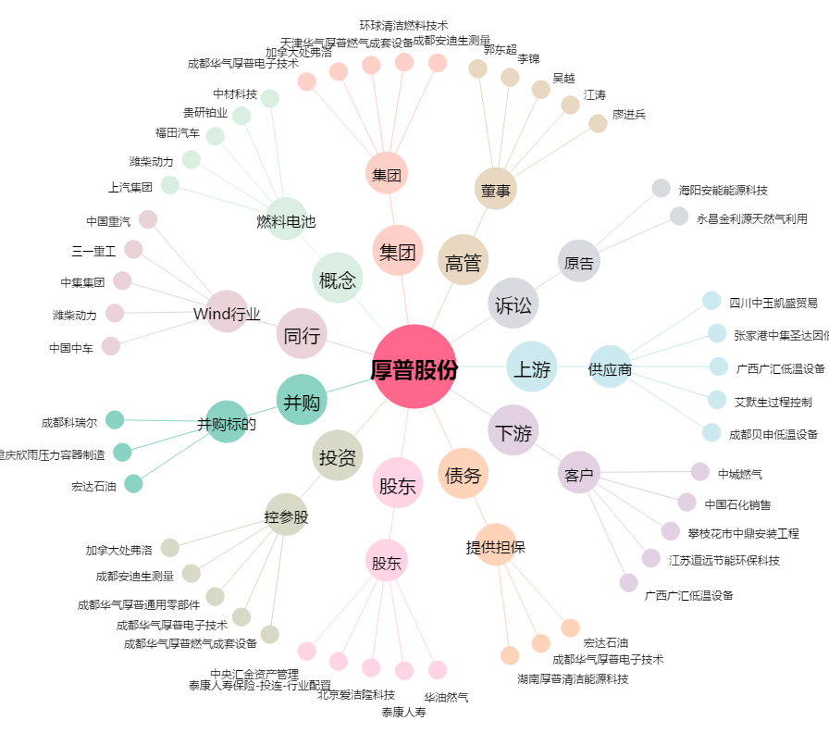
厚普股份[300471.SZ] - 关系概览图

